Etapa ME
 | Herramienta para identificar la etapa de madurez empresarial en la que estas, y avanzar a la siguiente con Enfoque, Determinación e Intencionalidad.

Tener claridad sobre la etapa empresarial actual y a la que se quiere llegar es esencial para diseñar un mapa que permita lograr los objetivos a corto, mediano y largo plazo. Esto permitirá identificar fortalezas y debilidades, establecer metas claras, atraer inversores, planificar el crecimiento y tomar decisiones informadas de acuerdo a la estructura, la estrategia, el equipo, las tecnologías, la competencia y las actividades de alta rentabilidad.
Te invito ver el video de explicación en el correo que recibiste o dando clic sobre este enlace si invertiste en las herramientas de línea base, y de acuerdo a las características y retos que estas afrontando, identifica en Humildad, Afecto, Responsabilidad y Consciencia la etapa empresarial actual, decidiendo intencionadamente la Etapa de Madurez Empresarial a la que deseas ir, comprendiendo las características y los retos que pasaras en ella.
Recuerda que en el camino empresarial, te encontraras con problemas normales, anormales y patológicos, y será fundamental que los resuelvas en orden, desde los patológicos, anormales y normales, para no desgastar, recursos, tiempo, energía y enfoque que son escasos. También será fundamental que observes si eres un operador o si eres un propietario.

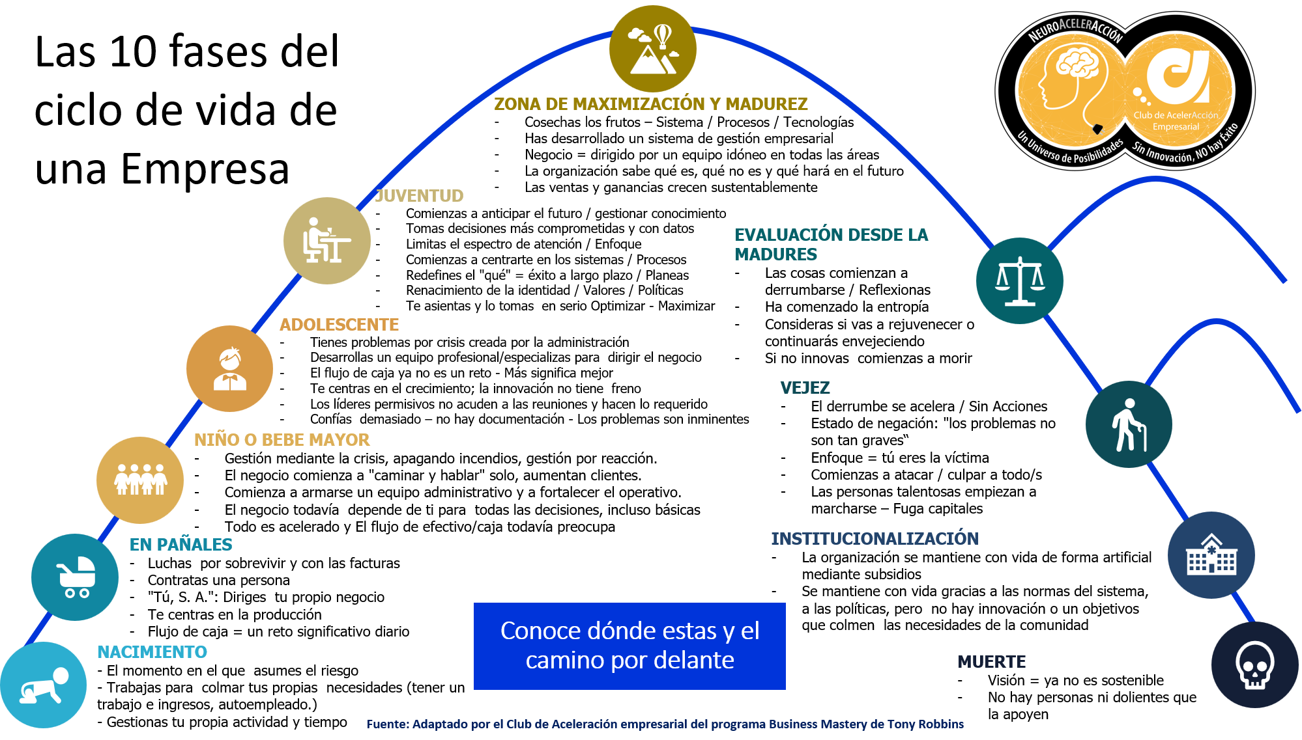
Etapa de Madurez Empresarial, descripción, objetivos, estilo de gestión, tendencia, problemas y recompensas.
 | Fase de certeza: O vas con seguridad o no podrás comenzar el negocio. Un negocio ve la luz en el momento en que asumes un riesgo personal significativo. La mayoría de las personas en esta fase trabaja para satisfacer sus propias necesidades y por consiguiente, tienen un trabajo, no un negocio. Te dedicas ante todo a gestionar tu propia actividad. Para alcanzar el éxito, debes reconocer que las necesidades de tu negocio difieren de las tuyas.
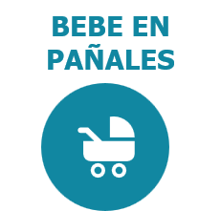 | Fase de incerteza: Tú negocio acaba de iniciar una carrera por la supervivencia. Es en este momento que contratas a una persona para organizar la mayor carga de trabajo, fruto del nacimiento exitoso de tu negocio. Estás en la fase de "Tú, S. A.". Cuentas con administradores independientes, pero no con un equipo organizado y eres tú quien realmente dirige el negocio. Te centras casi completamente en la producción, y el flujo de caja es un reto significativo. Objetivo: Sobrevivir y crecer. Estilo de gestión: En esta fase eres un ejército de una sola persona. Crecimiento / Declive: Los ingresos deben aumentar rápidamente porque se terminan gastando, incluso los ahorros. Problemas: 1. No conoces la diferencia entre ingresos y ganancias. 2. Generar Flujo de efectivo rentable. 3. No existe un sistema, procesos o una contabilidad. Recompensas: En esta etapa se pueden ofrecer muy pocas recompensas. El dueño trabaja gratis e inspira a los demás para que también lo hagan, o bien les paga un sueldo bajo.
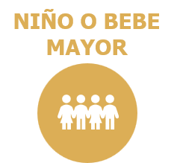 | Fase de certeza e incerteza: En este periodo tu negocio comienza a "caminar y hablar" solo. Has comenzado a armar un equipo administrativo, pero todavía tienes el control absoluto. Tu equipo administrativo ha comenzado a trabajar en conjunto pero todavía depende de ti para todas las decisiones fundamentales. Todo se acelera en esta fase de desarrollo. El flujo de caja todavía preocupa, pero progresas significativamente y afinas tu comprensión, lo cual aumenta tu movilidad. Objetivo: Sobrevivir, crecer y comenzar a crear una empresa. Estilo de gestión: En esta etapa comienza la formación y el trabajo en equipo de la administración, pero el dueño todavía lleva la voz cantante para todas las decisiones fundamentales, incluso si la responsabilidad recae en otras personas. El dueño debe poder gestionar el equipo y aun así mantener un control absoluto. Crecimiento / Declive: Los ingresos deben crecer porque se utilizan como si fueran ganancias. Problemas: 1. Flujo de efectivo rentable. 2. No existe un sistema, procesos o una contabilidad. 3. El negocio ya camina y habla, por lo que ahora otras personas pueden tomar decisiones y crear problemas. Recompensas: Orgullo, entusiasmo de formar parte de algo con un futuro prometedor, pequeñas recompensas económicas.
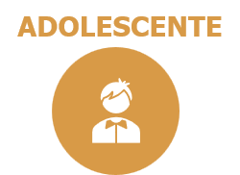 | Fase de certeza absoluta: En este periodo comienzas a desarrollar un equipo profesional para administrar el negocio. El flujo de caja ya no es un reto, te centras fundamentalmente en el crecimiento y la innovación es galopante. Quieres hacerlo todo y piensas que puedes: demasiada confianza. Erróneamente piensas que más es mejor. Los líderes permisivos no acuden a las reuniones y no hay rendición de cuentas e indicadores de desempeño. Tu negocio gira en torno a las personas y no a las tareas. Los sistemas y procesos son débiles. Los problemas se asoman por el horizonte. Objetivo: En esta etapa te centras en el crecimiento y los ingresos. El aumento de ventas, el emprendimiento constante, la creatividad y la innovación tanto del producto como de los servicios, y a veces incluso en varias empresas. Estilo de gestión: Un equipo administrativo profesional con responsabilidades, aunque la autoridad básica y la línea de responsabilidades terminan todavía en el dueño. Crecimiento / Declive: Aumentan las ventas pero las ganancias no mucho, a menudo no existen. Al principio el flujo de caja aumenta pero hacia las últimas fases comienza a reducirse rápidamente debido a que ya no cubre lo básico del negocio. Problemas: 1. Falta de sistemas y procesos. 2. Se asumen riesgos sin comprender plenamente las desventajas. 3. El exceso de confianza se apodera de las decisiones, pero puede matar o herir de muerte al negocio. 4. Ausentismo de las reuniones. Falta de rendición de cuentas o de capacidad para medir. 5. La contabilidad se centra en las ventas y no en los ganancias y los costos. 6. Todo se considera como una oportunidad, por lo que los problemas no se resuelven a tiempo. Recompensas: Generalmente en forma de comisión o a razón del nivel de ventas o ingresos, lo cual en definitiva anima a las personas a vender a toda costa, sin sistemas de calidad y medición económica - ello puede acarrear la muerte de la organización -
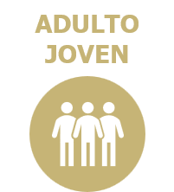 | Fase de restablecimiento de la certeza: En esta etapa, comienzas a prever el futuro y tomas decisiones más fundamentadas y comprometidas. Comienzas a enfocarte y priorizar tu centro de atención: maduras y te centras de lleno en los sistemas que darán forma a aspectos de tu vida y de tu negocio. Es ahora cuando comienzas a redefinir qué es el éxito a largo plazo. Esta fase representa un renacimiento de la identidad; aquí comienzas a asentarte y tomar las cosas con seriedad. Creas una identidad nueva y coherente como empresario@. Objetivo: Prever el futuro para tomar decisiones más fundamentadas y comprometidas. Te centras en lo que no debes hacer, en el control, la medición, los procesos y los sistemas; en particular en aumentar la productividad y las ganancias frente a los ingresos. El objetivo es recortar gastos, ser productivos y efectivos. Estilo de gestión: El equipo administrativo está compuesto por administradores profesionales con varias batallas en su haber. Son responsables, tienen autoridad y la capacidad de decir "no". La estructura de toma de decisiones ya no recae en el fundador, si bien este todavía tiene capacidad de vetar, aunque rara vez lo hace. Crecimiento / Declive: Los ingresos caen, pero aumentan las ganancias. El flujo de efectivo rentable comienza a recomponerse. Problemas: 1. Decidir cómo no obrar: los conflictos internos en equipos acostumbrados a la libertad o a la carta blanca. 2. Dificultades psicológicas para el fundador / creadores de la organización, debido a que se está ingresando en una modalidad de medición controlada, procesos y la naturaleza del emprendedor / innovar puede hacer retroceder la organización a la etapa adolescente, o destruirla. Recompensas: Aumentan las ganancias, por lo que el comportamiento corporativo e individual avanza en la dirección de estas recompensas nuevas.
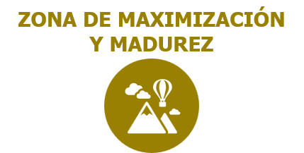 | Fase de certeza: En esta etapa cosechas los frutos. Has desarrollado un sistema y procesos para vivir tu vida, te permite colmar tus necesidades y las de tu comunidad de manera sostenible y constante. Es un momento de recompensa y enormes certezas. La conducción del negocio ya no pasa por la voluntad de una persona, sino por una identidad, un imaginario, unos valores y una razón de ser. El valor reside en el crecimiento sostenible. La organización sabe qué es, qué no es y qué hará en el futuro. Conoce el qué, el porqué y el cómo. Existe una excelencia predecible, las ventas y las ganancias crecen, los objetivos son claros y la creación se controla y se alimenta. Existe una gobernanza institucional de los procesos. Objetivo: El objetivo en este momento es aumentar los ingresos y ganancias para crear una organización con una visión para contribuir al mundo y un equipo profesional que tome todas las decisiones para servir a los clientes de la mejor manera posible, tanto interna como externamente. Estilo de gestión: Un equipo profesional que goza de un equilibrio entre el control y la creación, la innovación y el emprendimiento. La responsabilidad y la autoridad no se erigen en torno al dueño sino a las necesidades, prioridades y lo que es adecuado. Crecimiento / Declive: Los ingresos, ganancias y flujo de caja aumentan, están consolidados o se están fortaleciendo. Problemas: 1. Comienza la entropía. 2. Los sistemas, procesos y las personas comienzan a menguar en intensidad. 3. Los costos no se controlan tan eficazmente. 4. Se puede recrear la burocracia. 5. Los dueños tienden a desarrollar otros intereses, ya sea espirituales, de relaciones o empresariales. Recompensas: Las recompensas se vinculan específicamente con el comportamiento necesario: los vendedores reciben ingresos y/o ganancias; los administradores y líderes están ligados al crecimiento tanto de ingresos como de ganancias.
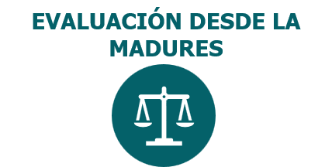 | Fase de incerteza: A medida que envejeces, las cosas comienzan a deteriorarse y se derrumban. La entropía te afecta y evalúas si es mejor rejuvenecer o continuar envejeciendo. Se rejuvenece al innovar, retirar parte del control y añadir más creatividad. De lo contrario, tu negocio se vuelve lento y obsoleto, mientras te das cuenta de que lo que antes funcionaba ahora ya no. O te adaptas o comienzas a morir. Durante esta fase comienzas a cuestionar tu estrategia y a formular una estrategia de retirada. Objetivo: Rejuvenecer e innovar para satisfacer las necesidades de los clientes de otro modo. La atención se centra en las innovaciones en los sistemas y controles; no entablarlas acelera el envejecimiento. Estilo de gestión: Existe un equipo profesional que a menudo necesita renovarse, añadir creatividad o que el fundador/ visionario/ dueño vuelva a involucrarse. Crecimiento / Declive: Las ventas e ingresos comienzan a disminuir, las ganancias quizás también, o pueden mantenerse durante un poco más de tiempo ya que los sistemas son suficientemente sólidos para extraer valor. Problemas: 1. Las personas, los procesos o incluso los clientes se dan por sentado. 2. Parte del equipo original puede haber envejecido y encontrarse en un momento de su vida distinto y no tener el mismo nivel de compromiso hacia la visión o el negocio. 3. El dueño / visionario o el interesado original puede haber abandonado el negocio. 4. Se culpa en lugar de resolver. Recompensas: Las recompensas tienden a disminuir y las personas las reciben por mantener el statu quo. En esta fase deberían recibir recompensa por innovar.
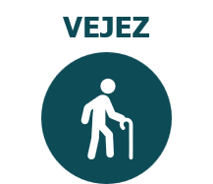 | Fase de incerteza: Si no logras una transformación / Innovación, se acelera el derrumbe. Para dejar que esto suceda, debes colocarte en una situación de negación según la cual los problemas no son tan graves. A continuación, te centras en que eres la víctima de algo o alguien y comienzas a atacar. Este ambiente de culpabilización paraliza la organización y las personas con talento comienzan a abandonar la nave. Objetivo: Sobrevivir y no asumir la responsabilidad, culpar a alguien. Estilo de gestión: Un equipo envejecido que lucha por territorio, autoridad o cargos, que prefiere culpar a asumir responsabilidades y/o transformarse. Crecimiento / Declive: Tanto los ingresos como las ventas caen rápidamente. Problemas: 1. Problemas con el personal, problemas con los procesos, problemas con los clientes. 2. Derrumbe de los sistemas. 3. La entropía se pasea a sus anchas. 4. La culpa paraliza la organización, la victimización y el ataque se convierten en la cultura básica y destruyen la capacidad de rejuvenecimiento de la organización. 5. Inevitablemente se desintegrará hacia una institucionalización y la muerte. Recompensas: La mayor recompensa es pasar un día sin dolores.
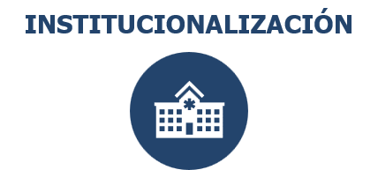 | Fase de incerteza: La organización debería haber muerto pero se mantiene con vida de forma artificial mediante subsidios o nacionalización. Después de una institucionalización, quedan pocos propósitos en pie. Lo único que la mantiene con vida son los sistemas, las normas, las políticas y los procedimientos. No hay innovación o un objetivo que colme las necesidades de la comunidad. Ya no hay un sentido del control. Objetivo: Mantenerla con vida unas semanas, meses o años más. Estilo de gestión: El centro de atención recae en la preservación de lo que fue. Crecimiento / Declive: Tanto los ingresos como las ventas caen rápidamente. Problemas: 1. Ocurren todo tipo de problemas. 2. Pérdida de clientes, cuentas clave, personal clave. 3. Derrumbe del proceso. 4. Desaparecen los márgenes. Se culpa en lugar de resolver. Recompensas: Acudir a abogados para la bancarrota o a quienes acechan durante los últimos momentos antes de la muerte.
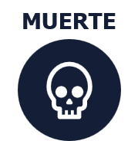 | Fase de incerteza: Con una visión que ya no es sostenible y sin personas que la apoyen, tu negocio cae en picado y muere.

Con una mayor claridad de lo que significa cada etapa, los objetivos, los retos, el estilo de gestión, la tendencia y las recompensas, es fundamental que identifique la etapa de la empresa y los problemas latentes. Adicionalmente identifica la etapa de la industria, tu vida profesional, tu desarrollo personal y tu madurez en la gestión de tus recursos escasos. y en la siguiente fila define a que etapa vas a avanzar en lo que esta en tu dominio, para afrontar lo que no lo esta.
Ítem | Empresa / Negocio | ¿Cuales son los problemas en este momento, y para afrontar la siguiente etapa? | La industria | Tu nivel profesional como directivo / Propietario | Tu Nivel de desarrollo personal y tu espiritualidad | La gestión efectiva de tu tiempo, tu energía y tu enfoque
Etapa Actual
Siguiente Etapa

7 grupos de preguntas estratégicas para empezar a reflexionar, comprender y visualizar el camino que tenemos por delante para avanzar a la siguiente etapa de madurez empresarial, profesional y personal, madurando en la gestión de recursos escasos y preparándonos responsable e intencionadamente.

¿Cuál es mi mercado objetivo? ¿Quiénes son mis clientes ideales? ¿Quiénes son mis competidores?
¿Cómo voy a financiar mi empresa? ¿Cuál es mi presupuesto? ¿Necesitaré un préstamo o inversión externa?
¿Qué recursos necesitaré? ¿Cuáles son mis fortalezas y debilidades en términos de habilidades y recursos?
¿Cuáles son los riesgos potenciales y cómo puedo mitigarlos?
¿Cuál es mi estrategia de marketing? ¿Cómo planeo promocionar mi empresa, productos y atraer a nuevos clientes?
¿Cómo voy a medir el éxito de la empresa, el profesional y la persona? ¿Qué indicadores clave (KPI) utilizaré para evaluar el progreso?
¿Cuál es mi plan de acción y los procesos esenciales a documentar, estandarizar y mejorar continuamente?
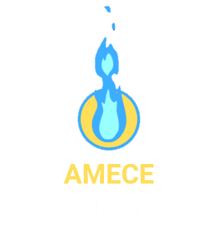 | Conocer las herramientas de línea base para maximizar los resultados y la productividad de la empresa.

